工作表1
订单编号：1891
业务员： | 阿伟（臧劲）
下单内容： | 款式/皮料/颜色： |  | 鳄鱼皮腰带：黑色无拼接/ 38mm宽/ 115cm总长/ 上线不打孔/ 两头都是圆头
 | 五金： |  | 无
 | 工艺/Logo： |  | 机车/ 无
下单日期： | 2018-05-10
预计出货日期： | 2018-05-25
其他备注： | 两头都是下图的造型
参考图片： | 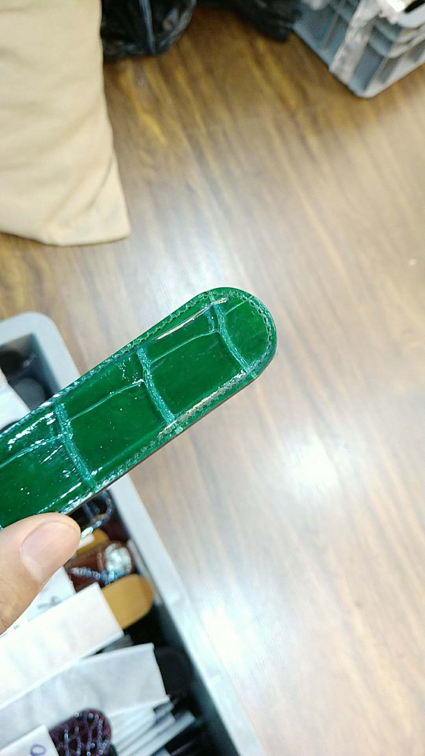

开料 | 铲皮 | 拖料 | 台面 | 油边 | 打斩/ 缝线

五金/ 包装/ QC |  | 技术管理 |  | 厂长签字

